界面&功能
首领挑战 |  |  |  |  | 功能规则

1
 | 功能入口
 | 主界面点首领挑战按钮打开，一级页签选择
 | 个人挑战界面

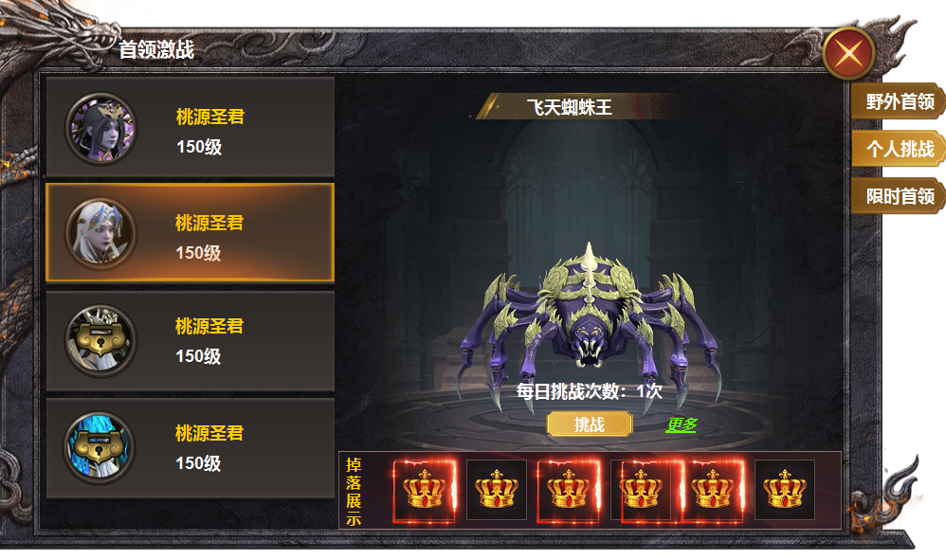
2
3
 |  | 1 | 一级框及关闭按钮 |  | 1 | 个人挑战主界面
 |  | 2 | 二级页签 |  |  | ▶ | 点击主界面 首领挑战按钮，选择一级页签个人挑战打开，点击关闭关闭界面。
 |  |  | ▶ | 框体及选中状态，头像框。锁形标记 |  | ▶ | 首次打开时默认选中野外首领的第一个页签
 |  |  |  |  | 2 | 二级页签栏
 |  | 3 | 形象 |  |  | ▶ | 页签有选中状态，点击右侧展开对应详情。
 |  |  | ▶ | 有底座样式的背景图， |  | ▶ | 区域可进行上下滑动，满足挑战条件的红点提醒。
 |  |  | ▶ | 标题框，挑战按钮。 |  | ▶ | 显示怪物头像，名称，等级，未解锁锁形标记
5
 |  | 4 | 奖励栏 |  |  | ▶ | 副本根据等级解锁，未解锁的点击弹出tips，等级不足。
 |  |  | ▶ | 奖励栏框体及道具icon |  | ▶ | 已经挑战过的副本怪物头像置灰处理。
 |  | 5 | 一级页签 |  | 3 | 模型展示
 |  |  |  |  |  | ▶ | 显示怪物名称和模型。
 |  |  |  |  |  | ▶ | 每日可挑战一次，通过点击更多购买一次。
4
 |  |  |  |  |  | ▶ | 次数不足时点击显示，挑战次数不足
 |  |  |  |  | 4 | 奖励栏
 |  |  |  |  |  | ▶ | 【2】区域点击怪物后，此处显示掉落预览。
 |  |  |  |  |  | ▶ | 区域可进行左右滑动。
 |  |  |  |  | 5 | 一级页签

参考图
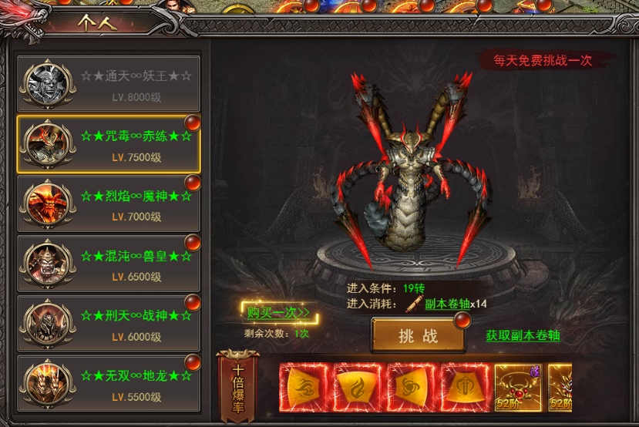
参考图

